Sheet1
AutoLayoutについて

Autolayoutを有効にする
Deployment Target は 6.0以上(iOS5系では使用できない

xibのどのviewでもいいので選択してFile Inspector の Use Auto Layout にチェックを入れる
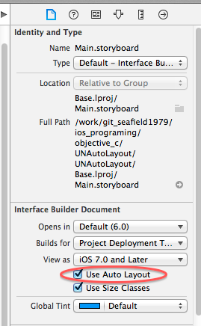

親Viewの中央に配置する(縦、横)
 | ・viewを選択する
 | ・右下のAutoLayoutのAlignアイコンをクリック
 | ・Horizontal Center in Container をチェック(値を入力すると x offsetが設定される)
 | ・Vertical Center in Container をチェック(値を入力すると y offsetが設定される)
 | ・Add 2 Constraints をクリック
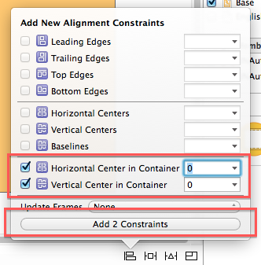

指定のViewからの相対座標に配置

